Накладная-№3
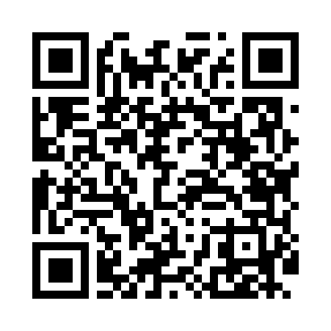
Номер товарно-транспортной накладной: |  |  | Торговый представитель: Amriyev Muhammad
Поставщик: Toshkent falcon fly 2 |  |  | Телефон торгового представителя: +998972880505
Дата отгрузки: 20.11.2025 |  |  | Контрагент: 55 Mansur aka buxor
Дата консигнации: |  |  | Адрес:
Доставщик: |  |  | Телефон:
Телефон доставщика:
Время заказа: 20.11.2025 13:03:00
№ | Штрих-код | Название товаров (работ,услуг) | Количество | Количество в кейсе | Цена | Сумма
 |  |  | 6 |  |  | 114
1 | 6915785621811 | Швабра с ведром из пластмассы YZ04 XP-18-1 | 6 | 1 коробка | 19 | 114
Итого: 114$|->UZS: 1,425,000.00

